MER_L17-1_2020
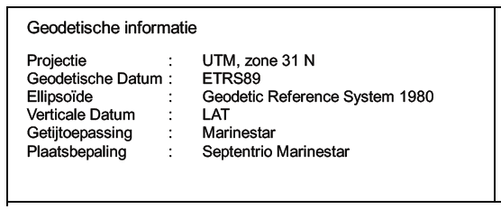
Meta data document ontbreekt.

